Glycèmie De Moi
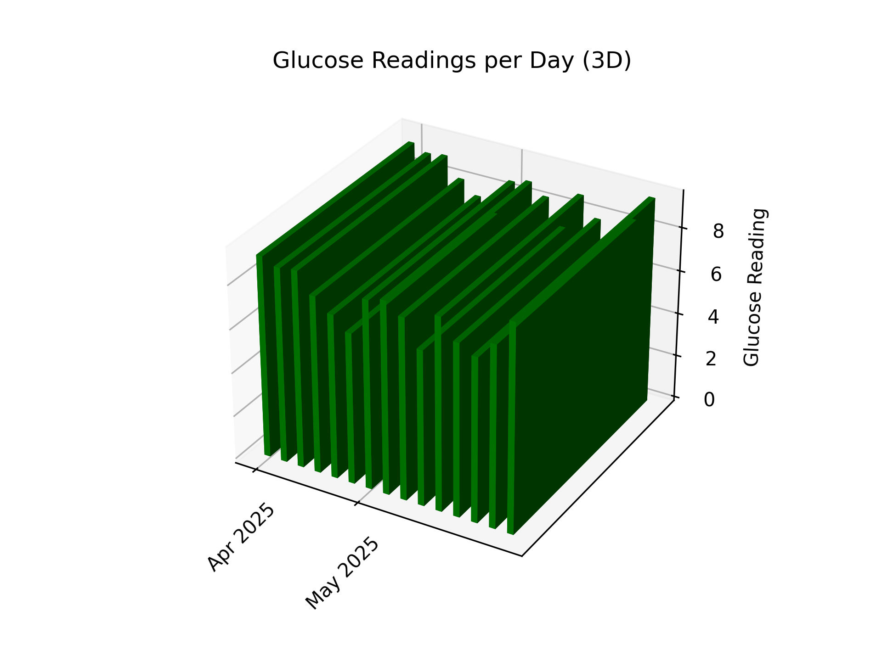
Moyen Total: 7.6 de Glycèmie De Moi
 | 5.9 | 8.7 | 8.4 | 7.8 | 7.6
 | Glycèmie | Glycèmie | Glycèmie | Glycèmie
Date | à jeune (1:00-6:00) | avant diner (6:00-12:00) | avant souper (12:00-18:00) | la nuit (18:00-24:00)
2025-04-27 | 5.6 | 10.4 | 7.3 | 8.9 | 8.0
2025-04-28 | 5.8 | 10.1 | 8 | 6.2 | 7.5
2025-04-29 | 4.9 | 8.2 | 8.1 | 6.7 | 7.0
2025-04-30 | 5.9 | 7.4 | 7.2 | 6.8 | 6.8
2025-05-01 | 6.1 | 7.5 | 10.6 | 9.5 | 8.4
2025-05-02 | 6.6 | 9.5 | 9.5 | 8.2 | 8.4
2025-05-03 | 5.1 | 10.7 | 7.7 | 7.1 | 7.6
2025-05-04 | 4.3 | 7.4 | 7.2 | 7.3 | 6.6
2025-05-05 | 6.9 | 9.8 | 8.7 | 8.4 | 8.5
2025-05-06 | 5.2 | 6.7 | 8.9 | 9.7 | 7.6
2025-05-07 | 6.9 | 7.6 | 8.3 | 7.1 | 7.5
2025-05-08 | 6.8 | 9.2 | 8.4 | 6.9 | 7.8
2025-05-09 | 5.5 | 9.7 | 9.8 | 9.5 | 8.6
2025-05-10 | 6.7 | 9.3 | 7.7 | 7 | 7.7
2025-05-11 | 5.7 | 6.5 |  |  | 6.1

